Hoja1
Red Innova Challenge 15 de junio en la Rural.
Ubicación | Colocado en | Ver detalle | Cant |  | Valor | Subtotal
SALA CEIBO (A, B y C) | Tarima 6.00m x 3.00m. Altura 0.30m. | Pag 12 PDF | 1.00 | u. | $5,600.00 | $5,600.00
 | Soportes de gráfica en escenario Falta especificaciones para c otizar este item
FOYER | Pórtico: Realizado en Sistema MODULAR, Altura 3,20m. Ancho 3.00m. Con columnas de 0.50 x 0.50 (paso 2.00m) Gráfica en las placas frontales (columnas y viga) laterales externos e internos. Se cotiza por unidad (1 Pórtico) | Pag 4,5,6,7 PDF | 1.00 | 1.00 | $7,200.00 | $7,200.00
 | Colgante: Se considera un CARTEL autuportante, con gráfica impresa, realizado mediante placa apaisada de 2.50m x 1.00m, con columnas de soporte de altura 2.50m en sistema modular para su sostén. | pag 8,9 PDF | 1.00 | 1.00 | $2,200.00 | $2,200.00
 | Carteles baños: PVC 0.30 x 0.70m. Con impresión en vinilo. Con cinta bi-faz | pag 10 PDF | 1.00 | 1.00 | $520.00 | $520.00
HALL | Mobiliario para acreditación: Mostradores en Sistema modular, ancho 4.00m. Color y diseño a definir (imagen ilustrativa referencial) Incluye equipamiento necesario. Iluminación, tomacorrientes. | pag 3 PDF | 1.00 | 1.00 | $12,800.00 | $12,800.00
 | 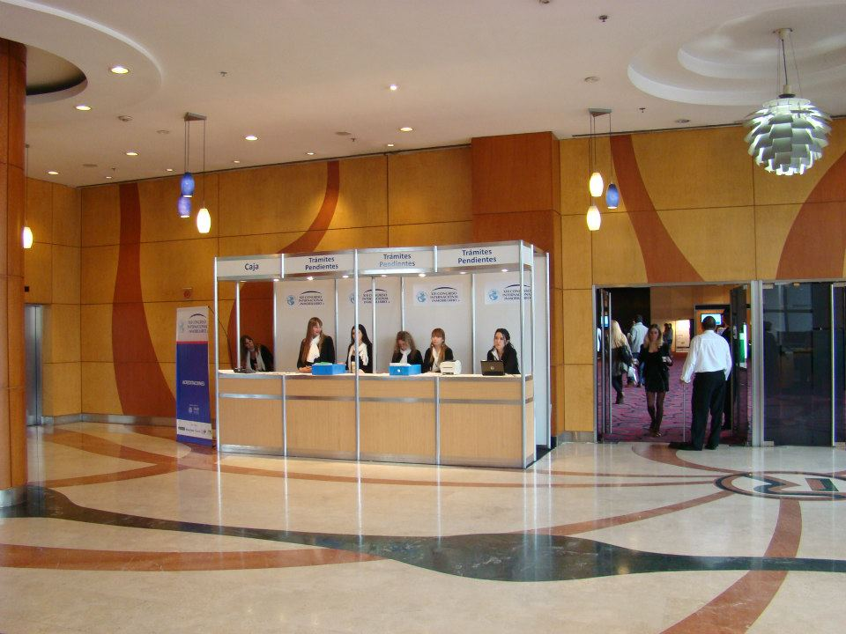
 | Ploteo de vidrios Estimamos los m² aproximadamente | pag 2,3 PDF | 12.00 | m² | $680.00 | $8,160.00
 | Calcomanias escalera: Se considera VINILO IMPRESO en tiras alzada Estimamos 18 tiras | pag 4,5 PDF | 18.00 | c/u | $420.00 | $7,560.00
Presupuesto total |  |  |  |  |  | $38,440.00

CONSIDERACIONES
VALIDEZ DE LA OFERTA: 15 días
I.V.A. (Impuesto al Valor Agregado): 21% No incluido
Armado, Desarme y Fletes: Incluidos.
Rotura, robo o destrucción del material: 3 veces el valor del alquiler.
Forma de Pago:
70% Anticipo, a la confirmación del trabajo, acreditado previo armado
30% con valores a 30 días (pago anticipado del 100% previo al armado)

Por ANSELMI INDUSTRIA PUBLICITARIA S.A.C.I.
Arq. Paola Anselmi
paola@anselmi.com

